Estadísticas
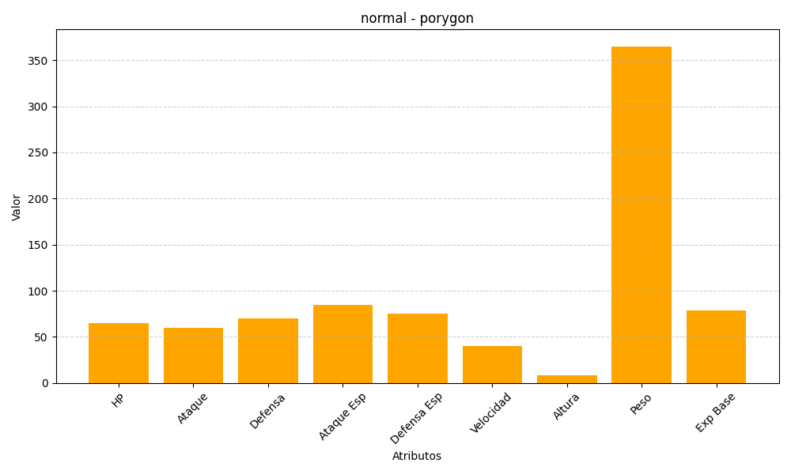
ID | Nombre | Tipo | HP | Ataque | Defensa | Ataque Especial | Defensa Especial | Velocidad | Altura | Peso | Experiencia Base
137 | porygon | normal | 65 | 60 | 70 | 85 | 75 | 40 | 8 | 365 | 79

